1. 소득분위별 소득비, 2024
1. 소득분위별 소득비, 2024

← 개요 및 목차 | 웹에서 열기

그림 5-1 · 미리보기 |  | 원자료 (Data)

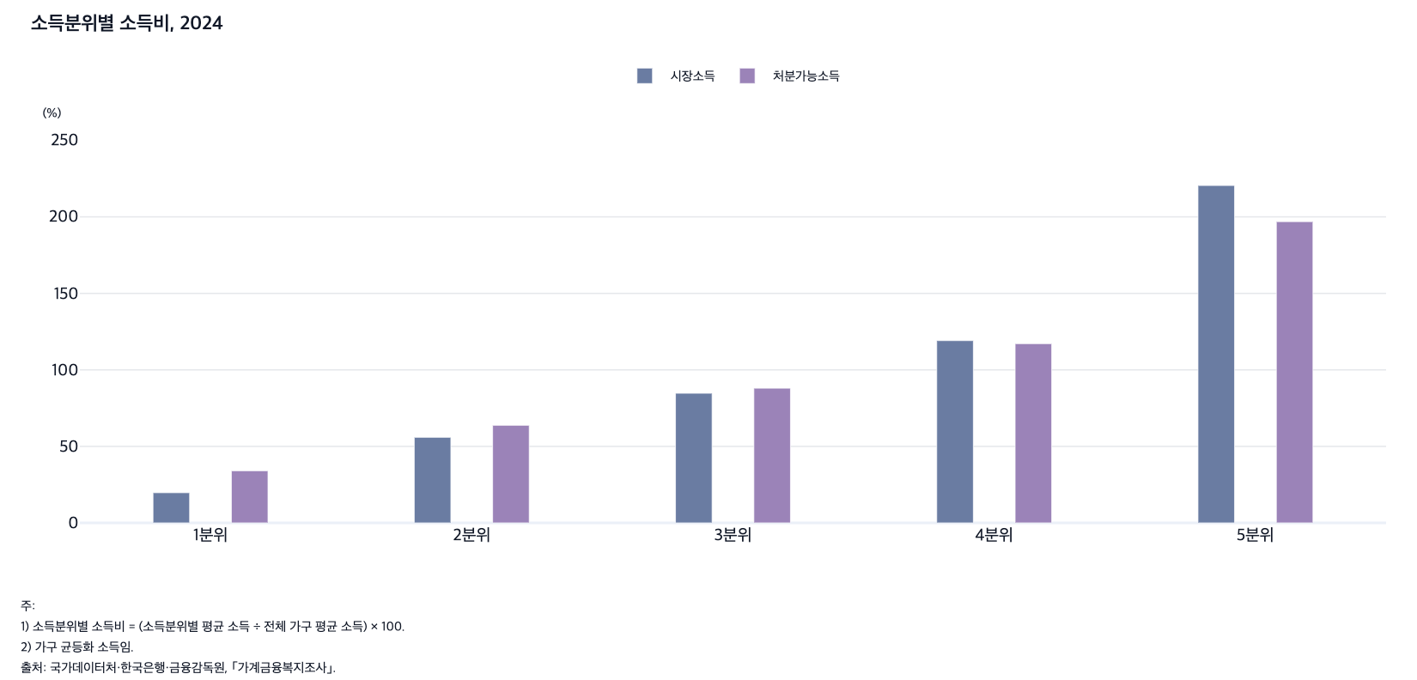
 |  | 그림 5-1. 소득분위별 소득비, 2024

 |  |  |  | (%)
 |  | 소득분위별 | 시장소득 | 처분가능소득
 |  | 1분위 | 19.7 | 34.1
 |  | 2분위 | 55.9 | 63.8
 |  | 3분위 | 84.7 | 88.0
 |  | 4분위 | 119.1 | 117.1
 |  | 5분위 | 220.5 | 196.9

 |  | 주: 1) 소득분위별 소득비 = (소득분위별 평균 소득 ÷ 전체 가구 평균 소득) × 100.
 |  | 2) 가구 균등화 소득임.
 |  | 출처: 국가데이터처·한국은행·금융감독원, ｢가계금융복지조사｣.

2. 소득 5분위 배율, 2011-2024
2. 소득 5분위 배율, 2011-2024

← 개요 및 목차 | 웹에서 열기

그림 5-2 · 미리보기 |  | 원자료 (Data)

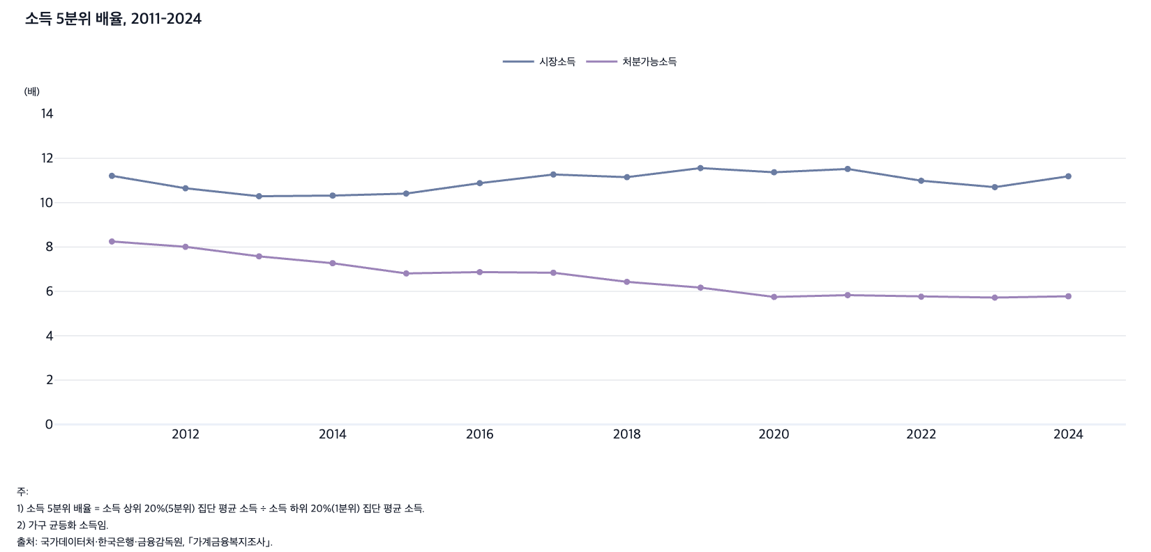
 |  | 그림 5-2. 소득 5분위 배율, 2011-2024

 |  |  |  | (배)
 |  | 연도 | 시장소득 | 처분가능소득
 |  | 2011 | 11.2 | 8.3
 |  | 2012 | 10.7 | 8.0
 |  | 2013 | 10.3 | 7.6
 |  | 2014 | 10.3 | 7.3
 |  | 2015 | 10.4 | 6.8
 |  | 2016 | 10.9 | 6.9
 |  | 2017 | 11.3 | 6.8
 |  | 2018 | 11.2 | 6.4
 |  | 2019 | 11.6 | 6.2
 |  | 2020 | 11.4 | 5.8
 |  | 2021 | 11.5 | 5.8
 |  | 2022 | 11.0 | 5.8
 |  | 2023 | 10.7 | 5.7
 |  | 2024 | 11.2 | 5.8

 |  | 주: 1) 소득 5분위 배율 = 소득 상위 20%(5분위) 집단 평균 소득 ÷ 소득 하위 20%(1분위) 집단 평균 소득.
 |  | 2) 가구 균등화 소득임.
 |  | 출처: 국가데이터처·한국은행·금융감독원, ｢가계금융복지조사｣.

3. OECD 국가의 소득 5분위 배율, 2022
3. OECD 국가의 소득 5분위 배율, 2022

← 개요 및 목차 | 웹에서 열기

그림 5-3 · 미리보기 |  | 원자료 (Data)

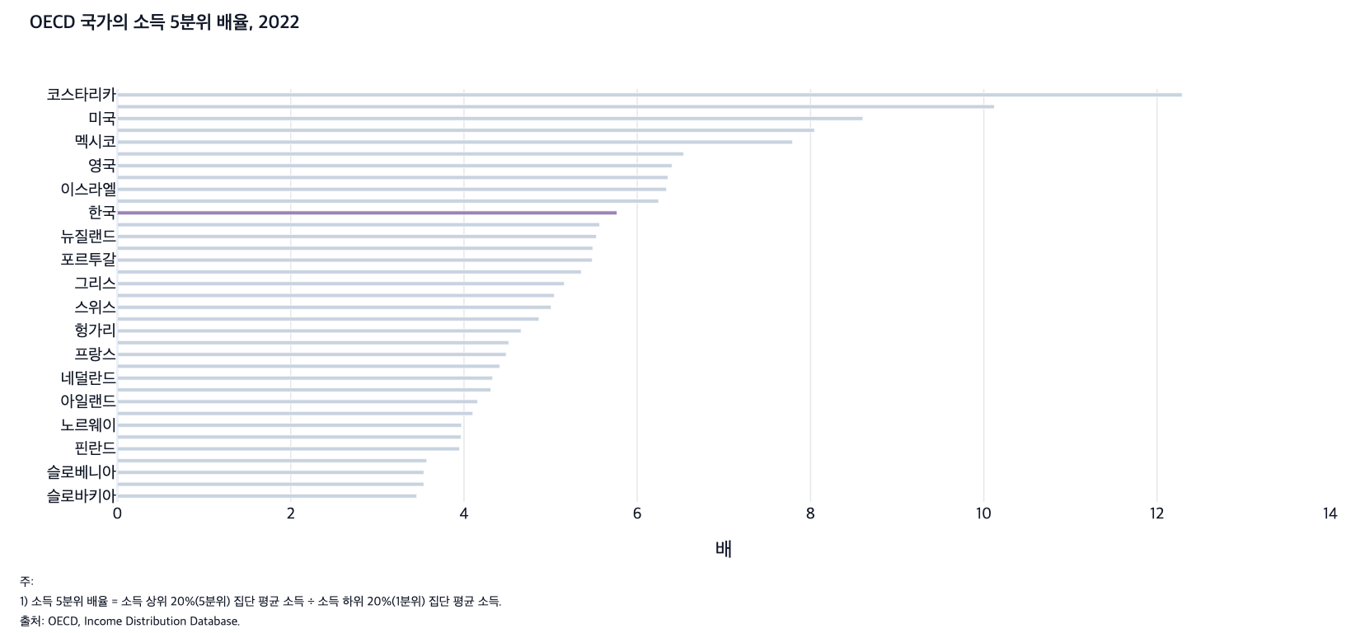
 |  | 그림 5-3. OECD 국가의 소득 5분위 배율, 2022

 |  |  | (배)
 |  | 국가 | 소득 5분위 배율
 |  | 슬로바키아 | 3.45
 |  | 체코 | 3.54
 |  | 슬로베니아 | 3.54
 |  | 벨기에 | 3.57
 |  | 핀란드 | 3.95
 |  | 덴마크 | 3.97
 |  | 노르웨이 | 3.97
 |  | 폴란드 | 4.10
 |  | 아일랜드 | 4.16
 |  | 스웨덴 | 4.31
 |  | 네덜란드 | 4.33
 |  | 오스트리아 | 4.41
 |  | 프랑스 | 4.49
 |  | 룩셈부르크 | 4.52
 |  | 헝가리 | 4.66
 |  | 캐나다 | 4.87
 |  | 스위스 | 5.01
 |  | 독일 | 5.04
 |  | 그리스 | 5.16
 |  | 이탈리아 | 5.35
 |  | 포르투갈 | 5.48
 |  | 스페인 | 5.49
 |  | 뉴질랜드 | 5.53
 |  | 에스토니아 | 5.57
 |  | 한국 | 5.77
 |  | 라트비아 | 6.25
 |  | 이스라엘 | 6.34
 |  | 일본 | 6.35
 |  | 영국 | 6.40
 |  | 리투아니아 | 6.54
 |  | 멕시코 | 7.79
 |  | 튀르키예 | 8.05
 |  | 미국 | 8.60
 |  | 칠레 | 10.12
 |  | 코스타리카 | 12.29

 |  | 주: 1) 소득 5분위 배율 = 소득 상위 20%(5분위) 집단 평균 소득 ÷ 소득 하위 20%(1분위) 집단 평균 소득.
 |  | 2) 가구 균등화 처분가능소득 기준임.
 |  | 3) 일본은 2021년 자료임.
 |  | 출처: OECD, Income Distribution Database.

 |  | 국가 | 5분위배율 (2022 년)
 |  | 코스타리카 | #REF!
 |  | 칠레 | #REF!
 |  | 미국 | #REF!
 |  | 튀르키예 | #REF!
 |  | 멕시코 | #REF!
 |  | 리투아니아 | #REF!
 |  | 일본 | #REF!
 |  | 영국 | #REF!
 |  | 이스라엘 | #REF!
 |  | 라트비아 | #REF!
 |  | 한국 | #REF!
 |  | 에스토니아 | #REF!
 |  | 뉴질랜드 | #REF!
 |  | 스페인 | #REF!
 |  | 포르투갈 | #REF!
 |  | 이탈리아 | #REF!
 |  | 그리스 | #REF!
 |  | 독일 | #REF!
 |  | 스위스 | #REF!
 |  | 캐나다 | #REF!
 |  | 헝가리 | #REF!
 |  | 룩셈부르크 | #REF!
 |  | 프랑스 | #REF!
 |  | 오스트리아 | #REF!
 |  | 네덜란드 | #REF!
 |  | 스웨덴 | #REF!
 |  | 아일랜드 | #REF!
 |  | 폴란드 | #REF!
 |  | 노르웨이 | #REF!
 |  | 덴마크 | #REF!
 |  | 핀란드 | #REF!
 |  | 벨기에 | #REF!
 |  | 슬로베니아 | #REF!
 |  | 체코 | #REF!
 |  | 슬로바키아 | #REF!

4. 가구주 연령별 소득 5분위 배율, 2024
4. 가구주 연령별 소득 5분위 배율, 2024

← 개요 및 목차 | 웹에서 열기

그림 5-4 · 미리보기 |  | 원자료 (Data)

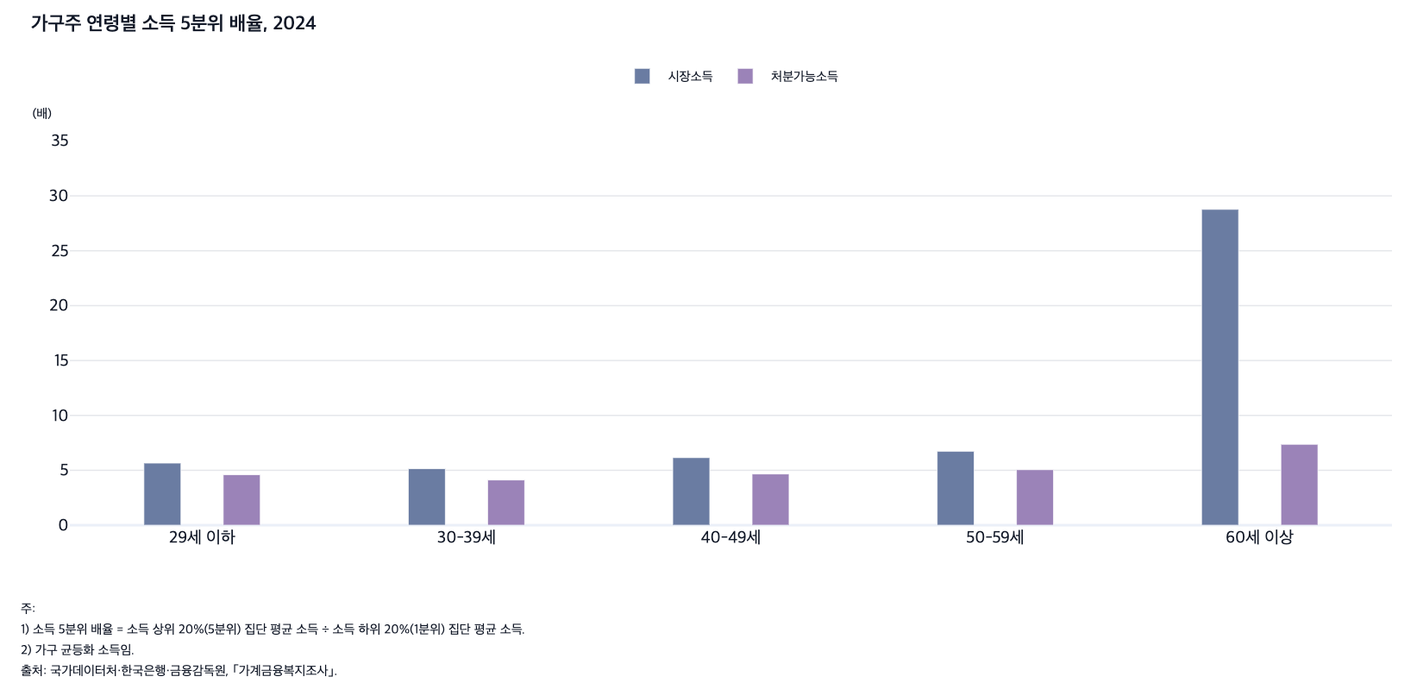
 |  | 그림 5-4. 가구주 연령별 소득 5분위 배율, 2024

 |  |  |  | (배)
 |  | 연령별 | 시장소득 | 처분가능소득
 |  | 29세 이하 | 5.7 | 4.6
 |  | 30-39세 | 5.1 | 4.1
 |  | 40-49세 | 6.2 | 4.7
 |  | 50-59세 | 6.7 | 5.1
 |  | 60세 이상 | 28.8 | 7.4

 |  | 주: 1) 소득 5분위 배율 = 소득 상위 20%(5분위) 집단 평균 소득 ÷ 소득 하위 20%(1분위) 집단 평균 소득.
 |  | 2) 가구 균등화 소득임.
 |  | 출처: 국가데이터처·한국은행·금융감독원, ｢가계금융복지조사｣.

 |  | age_group2 | 2016 | 2017 | 2018 | 2019 | 2020 | 2021 | 2022 | 2023
 |  | 20대 이하 | 7.8 | 6.9 | 5.5 | 5.4 | 6 | 5.6 | 5.5 | 4.6
 |  | 30대 | 5.8 | 5.7 | 5.4 | 5.6 | 6.1 | 6.7 | 5.9 | 5.1
 |  | 40대 | 6.7 | 6.9 | 7 | 6.6 | 6.2 | 6.1 | 6.1 | 5.9
 |  | 50대 | 7.5 | 7.7 | 6.9 | 6.9 | 7.2 | 7 | 6.5 | 6.5
 |  | 60-64세 | 45.7 | 45.4 | 31.4 | 41.3 | 34.1 | 34.3 | 31.6 | 29.7
 |  | 65세 이상 | 35.8 | 32.6 | 31.3 | 33 | 31.8 | 32.1 | 31.1 | 28.4

 |  | age_group2 | 2016 | 2017 | 2018 | 2019 | 2020 | 2021 | 2022 | 2023
 |  | 20대 이하 | 6.2 | 5.4 | 4.5 | 4.4 | 4.6 | 4.9 | 4.5 | 4
 |  | 30대 | 5.1 | 5.2 | 4.5 | 4.4 | 4.5 | 4.8 | 4.5 | 4
 |  | 40대 | 5.7 | 5.8 | 5.8 | 5.3 | 4.8 | 4.5 | 4.6 | 4.6
 |  | 50대 | 6.4 | 6.4 | 5.5 | 5.3 | 5.2 | 5.2 | 4.9 | 5
 |  | 60-64세 | 10.7 | 9 | 8.3 | 8.4 | 7.3 | 7.7 | 7.6 | 8.3
 |  | 65세 이상 | 9.1 | 8.7 | 8 | 7.7 | 7.3 | 7.7 | 7.6 | 7.5

 |  | 시장소득
 |  | <60세 이상>
 |  |  | 소득 1분위 | 소득 2분위 | 소득 3분위 | 소득 4분위 | 소득 5분위
 |  | 2016 | 156 | 758 | 1,547 | 2,605 | 5,718
 |  | 2017 | 175 | 825 | 1,635 | 2,703 | 5,950
 |  | 2018 | 197 | 863 | 1,722 | 2,826 | 6,051
 |  | 2019 | 182 | 869 | 1,734 | 2,910 | 6,140
 |  | 2020 | 213 | 920 | 1,828 | 3,060 | 6,501
 |  | 2021 | 227 | 1,014 | 1,980 | 3,304 | 7,142
 |  | 2022 | 253 | 1,157 | 2,270 | 3,611 | 7,657
 |  | 2023 | 300 | 1,278 | 2,522 | 4,151 | 8,572
 |  | 2024 | 315 | 1,377 | 2,637 | 4,220 | 9,052

 |  | 처분가능소득
 |  | <60세 이상>
 |  |  | 소득 1분위 | 소득 2분위 | 소득 3분위 | 소득 4분위 | 소득 5분위
 |  | 2016 | 600 | 1,220 | 1,973 | 2,933 | 5,594
 |  | 2017 | 647 | 1,307 | 2,047 | 3,029 | 5,741
 |  | 2018 | 724 | 1,386 | 2,162 | 3,138 | 5,835
 |  | 2019 | 764 | 1,454 | 2,242 | 3,283 | 5,942
 |  | 2020 | 894 | 1,596 | 2,420 | 3,505 | 6,310
 |  | 2021 | 902 | 1,724 | 2,579 | 3,732 | 6,806
 |  | 2022 | 963 | 1,895 | 2,852 | 4,028 | 7,237
 |  | 2023 | 1,046 | 2,058 | 3,162 | 4,522 | 8,038
 |  | 2024 | 1,149 | 2,179 | 3,288 | 4,663 | 8,468

5. 가구주 교육수준별 소득비, 2016, 2020, 2
5. 가구주 교육수준별 소득비, 2016, 2020, 2024

← 개요 및 목차 | 웹에서 열기

그림 5-5 · 미리보기 |  | 원자료 (Data)

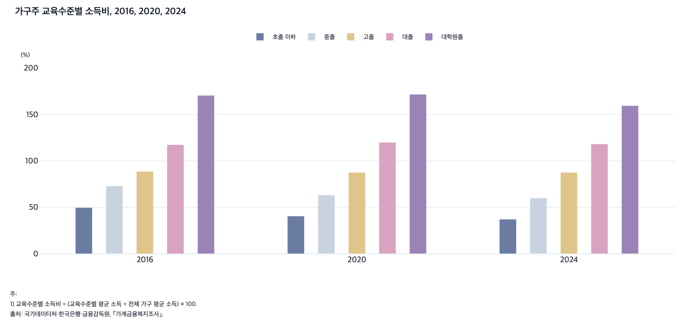
 |  | 그림 5-5. 가구주 교육수준별 소득비, 2016, 2020, 2024

 |  |  |  |  |  |  | (%)
 |  | 연도 | 초졸 이하 | 중졸 | 고졸 | 대졸 | 대학원졸
 |  | 2016 | 49.8 | 73.0 | 88.8 | 117.5 | 170.6
 |  | 2020 | 40.6 | 63.3 | 87.6 | 120.0 | 171.8
 |  | 2024 | 37.2 | 60.1 | 87.6 | 118.3 | 159.6

 |  | 주: 1) 교육수준별 소득비 = (교육수준별 평균 소득 ÷ 전체 가구 평균 소득) × 100.
 |  | 2) 가구 균등화 시장소득 기준임.
 |  | 3) 조사 당시 최종 학력 기준이며, 대학원 졸업자에는 석사 과정 졸업자와 박사 과정 졸업자가 포함됨.
 |  | 출처: 국가데이터처·한국은행·금융감독원, ｢가계금융복지조사｣.

6. 가구주 직업별 소득비, 2016, 2020, 202
6. 가구주 직업별 소득비, 2016, 2020, 2024

← 개요 및 목차 | 웹에서 열기

그림 5-6 · 미리보기 |  | 원자료 (Data)

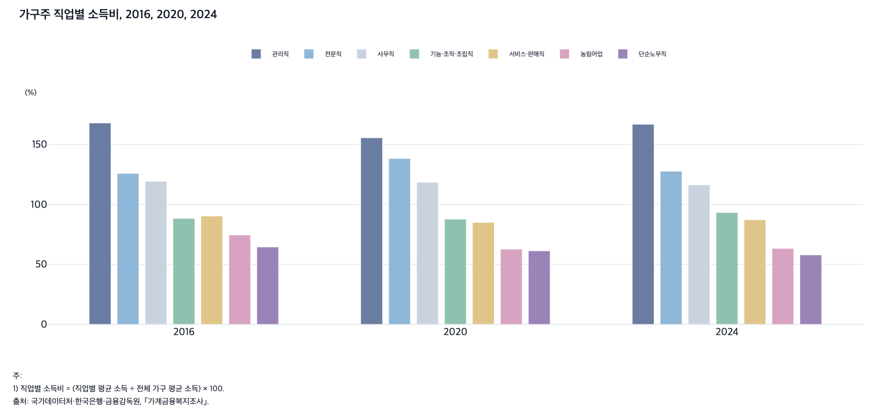
 |  | 그림 5-6. 가구주 직업별 소득비, 2016, 2020, 2024

 |  |  |  |  |  |  |  |  | (%)
 |  | 연도 | 관리직 | 전문직 | 사무직 | 기능·조작·조립직 | 서비스·판매직 | 농림어업 | 단순노무직
 |  | 2016 | 168.0 | 125.9 | 119.3 | 88.4 | 90.3 | 74.5 | 64.5
 |  | 2020 | 155.6 | 138.3 | 118.5 | 87.7 | 85.0 | 62.7 | 61.3
 |  | 2024 | 166.9 | 127.7 | 116.4 | 93.3 | 87.2 | 63.3 | 57.9

 |  | 주: 1) 직업별 소득비 = (직업별 평균 소득 ÷ 전체 가구 평균 소득) × 100.
 |  | 2) 가구 균등화 시장소득 기준임.
 |  | 3) 무직은 제외함.
 |  | 출처: 국가데이터처·한국은행·금융감독원, ｢가계금융복지조사｣.

7. 가구주 종사상지위별 소득비, 2016, 2020,
7. 가구주 종사상지위별 소득비, 2016, 2020, 2024

← 개요 및 목차 | 웹에서 열기

그림 5-7 · 미리보기 |  | 원자료 (Data)

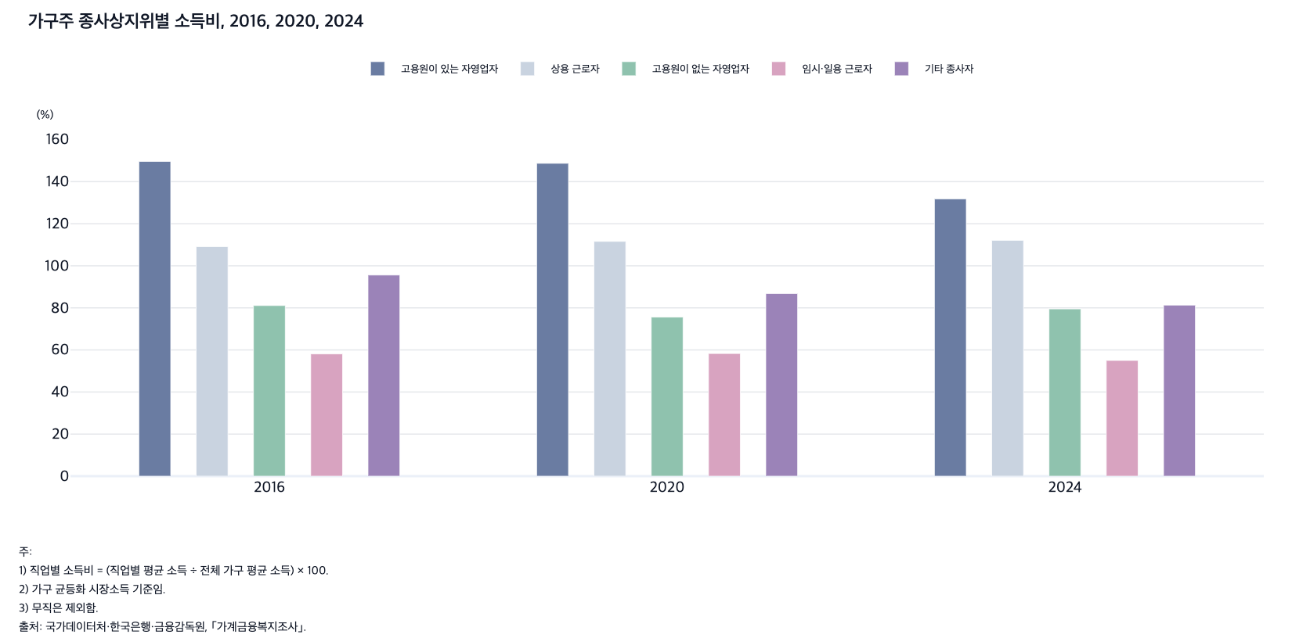
 |  | 그림 5-7. 가구주 종사상지위별 소득비, 2016, 2020, 2024

 |  |  |  |  |  |  | (%)
 |  | 연도 | 고용원이 있는 자영업자 | 상용 근로자 | 고용원이 없는 자영업자 | 임시·일용 근로자 | 기타 종사자
 |  | 2016 | 149.6 | 109.1 | 81.1 | 58.1 | 95.6
 |  | 2020 | 148.7 | 111.6 | 75.6 | 58.3 | 86.8
 |  | 2024 | 131.8 | 112.1 | 79.5 | 55.0 | 81.3

 |  | 주: 1) 종사상지위별 소득비 = (종사상지위별 평균 소득 ÷ 전체 가구 평균 소득) × 100.
 |  | 2) 가구 균등화 시장소득 기준임.
 |  | 3) 기타 종사자에는 실적급의 보험설계사, 대리운전 기사, 학습지 방문교사 등이 포함됨.
 |  | 출처: 국가데이터처·한국은행·금융감독원, ｢가계금융복지조사｣.

8. 소득분위별 경상소득 구성 비율, 2024
8. 소득분위별 경상소득 구성 비율, 2024

← 개요 및 목차 | 웹에서 열기

그림 5-8 · 미리보기 |  | 원자료 (Data)

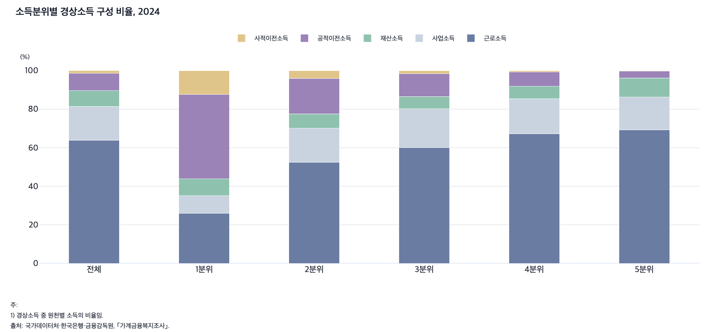
 |  | 그림 5-8. 소득분위별 경상소득 구성 비율, 2024

 |  |  |  |  |  |  | (%)
 |  |  | 근로소득 | 사업소득 | 재산소득 | 공적이전소득 | 사적이전소득
 |  | 전체 | 63.9 | 17.5 | 8.3 | 8.9 | 1.5
 |  | 1분위 | 25.8 | 9.2 | 8.8 | 43.8 | 12.4
 |  | 2분위 | 52.5 | 17.6 | 7.6 | 18.4 | 4.0
 |  | 3분위 | 60.0 | 20.2 | 6.4 | 11.8 | 1.7
 |  | 4분위 | 67.3 | 18.2 | 6.3 | 7.5 | 0.7
 |  | 5분위 | 69.2 | 17.0 | 10.0 | 3.5 | 0.3

 |  | 주: 1) 경상소득 중 원천별 소득의 비율임.
 |  | 출처: 국가데이터처·한국은행·금융감독원, ｢가계금융복지조사｣.

11. 소득분위별 경상소득 대비 근로소득 비율, 2016
11. 소득분위별 경상소득 대비 근로소득 비율, 2016-2024

← 개요 및 목차 | 웹에서 열기

그림 5-9 · 미리보기 |  | 원자료 (Data)

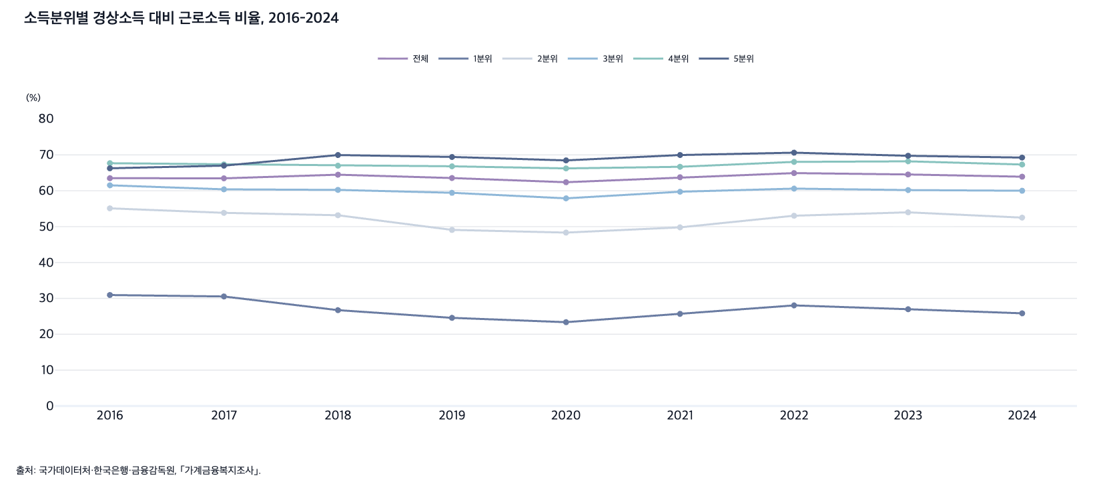
 |  | 그림 5-9. 소득분위별 경상소득 대비 근로소득 비율, 2016-2024

 |  |  |  |  |  |  |  | (%)
 |  | 연도 | 전체 | 1분위 | 2분위 | 3분위 | 4분위 | 5분위
 |  | 2016 | 63.5 | 30.9 | 55.1 | 61.5 | 67.7 | 66.3
 |  | 2017 | 63.5 | 30.5 | 53.8 | 60.4 | 67.3 | 67.0
 |  | 2018 | 64.5 | 26.7 | 53.2 | 60.2 | 67.0 | 70.0
 |  | 2019 | 63.5 | 24.6 | 49.1 | 59.4 | 66.8 | 69.4
 |  | 2020 | 62.4 | 23.4 | 48.3 | 57.9 | 66.2 | 68.5
 |  | 2021 | 63.8 | 25.7 | 49.8 | 59.7 | 66.7 | 70.0
 |  | 2022 | 64.9 | 28.0 | 53.0 | 60.6 | 68.0 | 70.6
 |  | 2023 | 64.5 | 27.0 | 54.0 | 60.2 | 68.2 | 69.7
 |  | 2024 | 63.9 | 25.8 | 52.5 | 60.0 | 67.3 | 69.2

 |  | 출처: 국가데이터처·한국은행·금융감독원, ｢가계금융복지조사｣.

12. 소득분위별 경상소득 대비 공적이전소득 비율, 20
12. 소득분위별 경상소득 대비 공적이전소득 비율, 2016-2024

← 개요 및 목차 | 웹에서 열기

그림 5-10 · 미리보기 |  | 원자료 (Data)

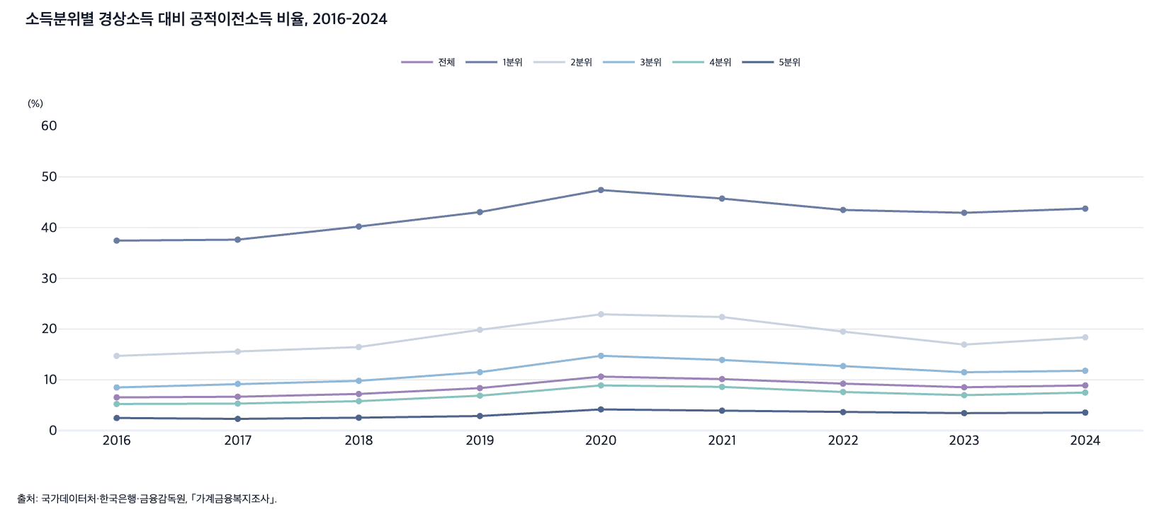
 |  | 그림 5-10. 소득분위별 경상소득 대비 공적이전소득 비율, 2016-2024

 |  |  |  |  |  |  |  | (%)
 |  | 연도 | 전체 | 1분위 | 2분위 | 3분위 | 4분위 | 5분위
 |  | 2016 | 6.5 | 37.4 | 14.7 | 8.5 | 5.2 | 2.5
 |  | 2017 | 6.7 | 37.6 | 15.6 | 9.2 | 5.3 | 2.3
 |  | 2018 | 7.2 | 40.2 | 16.5 | 9.8 | 5.8 | 2.5
 |  | 2019 | 8.4 | 43.1 | 19.9 | 11.5 | 6.9 | 2.9
 |  | 2020 | 10.6 | 47.4 | 22.9 | 14.7 | 8.9 | 4.2
 |  | 2021 | 10.1 | 45.7 | 22.4 | 13.9 | 8.6 | 3.9
 |  | 2022 | 9.2 | 43.5 | 19.5 | 12.7 | 7.6 | 3.6
 |  | 2023 | 8.5 | 42.9 | 16.9 | 11.5 | 7.0 | 3.4
 |  | 2024 | 8.9 | 43.8 | 18.4 | 11.8 | 7.5 | 3.5

 |  | 출처: 국가데이터처·한국은행·금융감독원, ｢가계금융복지조사｣.

13. 가구주 연령별 소득원천 구성 비율, 2024
13. 가구주 연령별 소득원천 구성 비율, 2024

← 개요 및 목차 | 웹에서 열기

그림 5-11 · 미리보기 |  | 원자료 (Data)

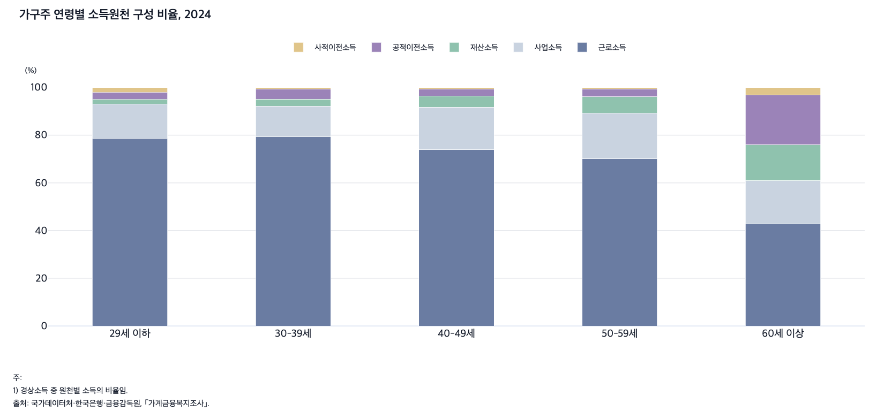
 |  | 그림 5-11. 가구주 연령별 소득원천 구성 비율, 2024

 |  |  |  |  |  |  | (%)
 |  |  | 29세 이하 | 30-39세 | 40-49세 | 50-59세 | 60세 이상
 |  | 근로소득 | 78.6 | 79.3 | 73.9 | 70.1 | 42.8
 |  | 사업소득 | 14.4 | 12.9 | 17.8 | 19.0 | 18.2
 |  | 재산소득 | 2.1 | 2.9 | 4.7 | 7.0 | 15.0
 |  | 공적이전소득 | 2.9 | 4.2 | 2.9 | 3.3 | 20.9
 |  | 사적이전소득 | 2.1 | 0.7 | 0.7 | 0.6 | 3.1

 |  | 주: 1) 경상소득 중 원천별 소득의 비율임.
 |  | 출처: 국가데이터처·한국은행·금융감독원, ｢가계금융복지조사｣.

14. 소득분위별 자산비와 부채비, 2025
14. 소득분위별 자산비와 부채비, 2025

← 개요 및 목차 | 웹에서 열기

그림 5-12 · 미리보기 |  | 원자료 (Data)

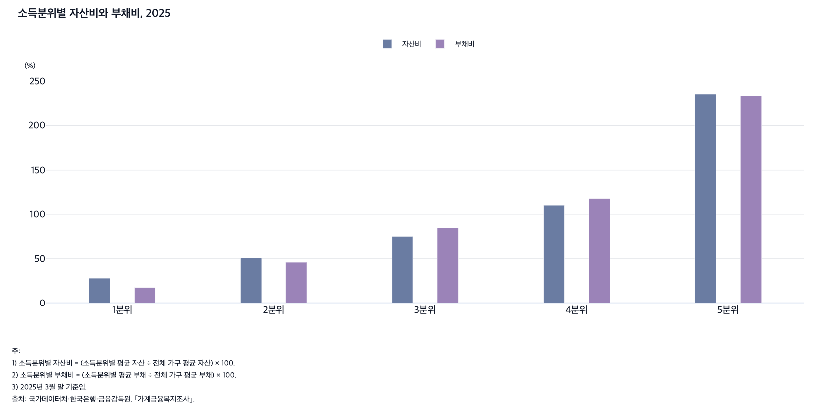
 |  | 그림 5-12. 소득분위별 자산비와 부채비, 2025

 |  |  |  |  |  |  | (%)
 |  |  | 1분위 | 2분위 | 3분위 | 4분위 | 5분위
 |  | 자산 | 28.1 | 51.0 | 75.0 | 110.0 | 235.8
 |  | 부채 | 17.5 | 46.0 | 84.5 | 118.1 | 233.8

 |  | 주: 1) 소득분위별 자산비 = (소득분위별 평균 자산 ÷ 전체 가구 평균 자산) × 100.
 |  | 2) 소득분위별 부채비 = (소득분위별 평균 부채 ÷ 전체 가구 평균 부채) × 100.
 |  | 3) 2025년 3월 말 기준임.
 |  | 출처: 국가데이터처·한국은행·금융감독원, ｢가계금융복지조사｣.

15. 소득분위별 월평균 소비지출액과 소비지출비, 202
15. 소득분위별 월평균 소비지출액과 소비지출비, 2024

← 개요 및 목차 | 웹에서 열기

그림 5-13 · 미리보기 |  | 원자료 (Data)

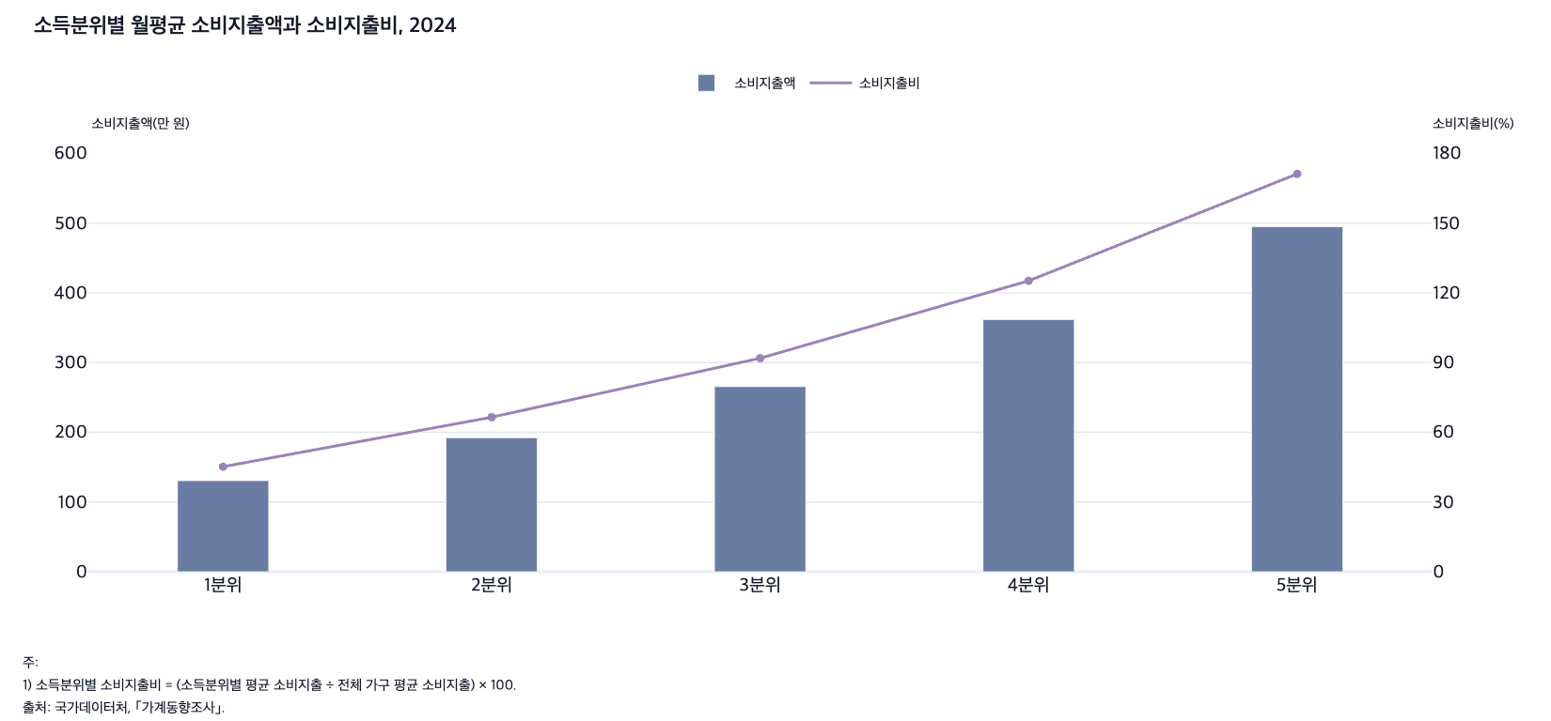
 |  | 그림 5-13. 소득분위별 월평균 소비지출액과 소비지출비, 2024

 |  |  | 1분위 | 2분위 | 3분위 | 4분위 | 5분위
 |  | 소비지출액(만 원) | 130.7 | 192.2 | 265.6 | 361.8 | 494.9
 |  | 소비지출비(%) | 45.2 | 66.5 | 91.9 | 125.2 | 171.2

 |  | 주: 1) 소득분위별 소비지출비 = (소득분위별 평균 소비지출 ÷ 전체 가구 평균 소비지출) × 100.
 |  | 출처: 국가데이터처, ｢가계동향조사｣.

 |  |  | 1분위 | 2분위 | 3분위 | 4분위 | 5분위
 |  | 소비지출액(만 원) | 130.7 | 192.2 | 265.6 | 361.8 | 494.9
 |  | 소비지출비(%) | 45.2 | 66.5 | 91.9 | 125.2 | 171.2

 |  | 월소득 5분위별 | 2024 |  | 월소득 5분위별 |  | 전체 평균 | 1분위 | 2분위 | 3분위 | 4분위 | 5분위
 |  |  | 전체가구 |  | 가계수지항목별 |  | 소비지출 | 소비지출 | 소비지출 | 소비지출 | 소비지출 | 소비지출
 |  | 전체 평균 | 2,890,478 |  | 2024 | 전체가구 | 289.0 | 130.7 | 192.2 | 265.6 | 361.8 | 494.9
 |  | 1분위 | 1,307,019 |  |  | 소비지출비 | 100.0 | 45.2 | 66.5 | 91.9 | 125.2 | 171.2
 |  | 2분위 | 1,921,727
 |  | 3분위 | 2,656,444
 |  | 4분위 | 3,618,139
 |  | 5분위 | 4,948,678

 |  |  |  |  |  |  | 2,890,478 | 1,307,019 | 1,921,727 | 2,656,444 | 3,618,139 | 4,948,678

 |  | https://kosis.kr/statHtml/statHtml.do?orgId=101&tblId=DT_1L9U103&conn_path=I2

 |  |  | 1분위 | 2분위 | 3분위 | 4분위 | 5분위
 |  | 소비지출액(만 원) | 0.0 | 0.0 | 0.0 | 0.0 | 0.0
 |  | 소비지출비(%) | 0.0 | 0.0 | 0.0 | 0.0 | 0.0

16. 소득분위별 소비지출 구성 비율, 2024
16. 소득분위별 소비지출 구성 비율, 2024

← 개요 및 목차 | 웹에서 열기

그림 5-14 · 미리보기 |  | 원자료 (Data)

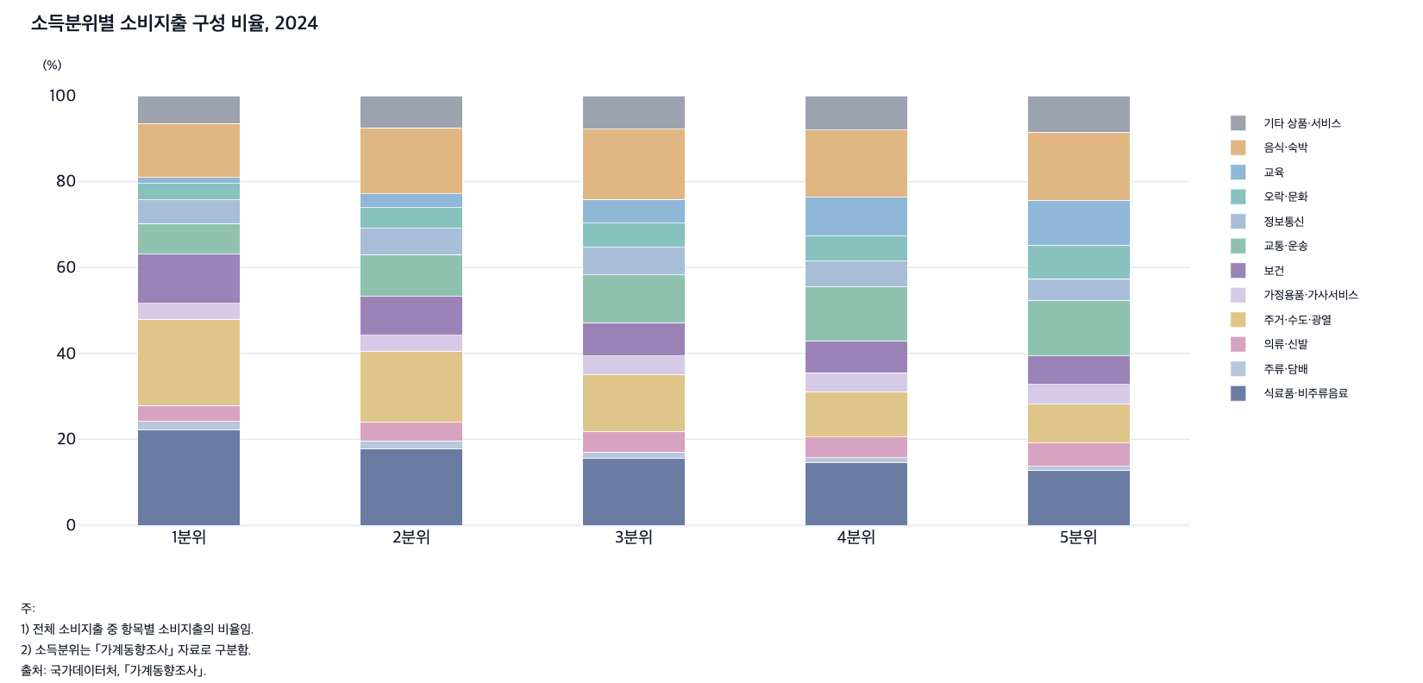
 |  | 그림 5-14. 소득분위별 소비지출 구성 비율, 2024

 |  |  |  |  |  |  | (%)
 |  |  | 1분위 | 2분위 | 3분위 | 4분위 | 5분위
 |  | 식료품·비주류음료 | 22.2 | 17.8 | 15.5 | 14.5 | 12.8
 |  | 주류·담배 | 2.0 | 1.7 | 1.5 | 1.2 | 1.0
 |  | 의류·신발 | 3.7 | 4.4 | 4.9 | 4.9 | 5.4
 |  | 주거·수도·광열 | 20.0 | 16.5 | 13.2 | 10.5 | 9.0
 |  | 가정용품·가사서비스 | 3.7 | 3.8 | 4.3 | 4.4 | 4.5
 |  | 보건 | 11.4 | 9.0 | 7.7 | 7.4 | 6.7
 |  | 교통·운송 | 7.2 | 9.7 | 11.2 | 12.6 | 13.0
 |  | 정보통신 | 5.5 | 6.2 | 6.4 | 6.1 | 5.0
 |  | 오락·문화 | 3.8 | 4.8 | 5.6 | 5.8 | 7.9
 |  | 교육 | 1.4 | 3.2 | 5.5 | 9.1 | 10.5
 |  | 음식·숙박 | 12.5 | 15.4 | 16.4 | 15.7 | 15.8
 |  | 기타 상품·서비스 | 6.4 | 7.5 | 7.8 | 7.9 | 8.5

 |  | 주: 1) 전체 소비지출 중 항목별 소비지출의 비율임.
 |  | 2) 소득분위는 ｢가계동향조사｣ 자료로 구분함.
 |  | 출처: 국가데이터처, ｢가계동향조사｣.

17. 가구주 연령별 소비지출 구성 비율, 2024
17. 가구주 연령별 소비지출 구성 비율, 2024

← 개요 및 목차 | 웹에서 열기

그림 5-15 · 미리보기 |  | 원자료 (Data)

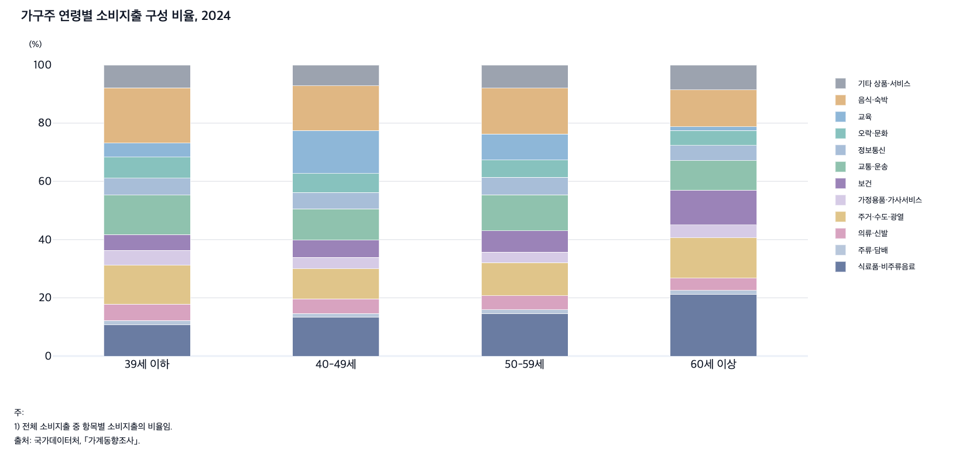
 |  | 그림 5-15. 가구주 연령별 소비지출 구성 비율, 2024

 |  |  |  |  |  | (%)
 |  |  | 39세 이하 | 40-49세 | 50-59세 | 60세 이상
 |  | 식료품·비주류음료 | 10.7 | 13.4 | 14.6 | 21.3
 |  | 주류·담배 | 1.4 | 1.2 | 1.3 | 1.3
 |  | 의류·신발 | 5.6 | 5.0 | 4.8 | 4.2
 |  | 주거·수도·광열 | 13.4 | 10.3 | 11.3 | 13.8
 |  | 가정용품·가사서비스 | 5.2 | 4.0 | 3.7 | 4.4
 |  | 보건 | 5.4 | 5.9 | 7.3 | 11.9
 |  | 교통·운송 | 13.5 | 10.7 | 12.3 | 10.1
 |  | 정보통신 | 5.9 | 5.7 | 6.0 | 5.3
 |  | 오락·문화 | 7.2 | 6.5 | 5.9 | 5.1
 |  | 교육 | 4.8 | 14.7 | 8.9 | 1.3
 |  | 음식·숙박 | 19.0 | 15.4 | 15.7 | 12.6
 |  | 기타 상품·서비스 | 7.9 | 7.1 | 8.0 | 8.5

 |  | 주: 1) 전체 소비지출 중 항목별 소비지출의 비율임.
 |  | 출처: 국가데이터처, ｢가계동향조사｣.

